설명
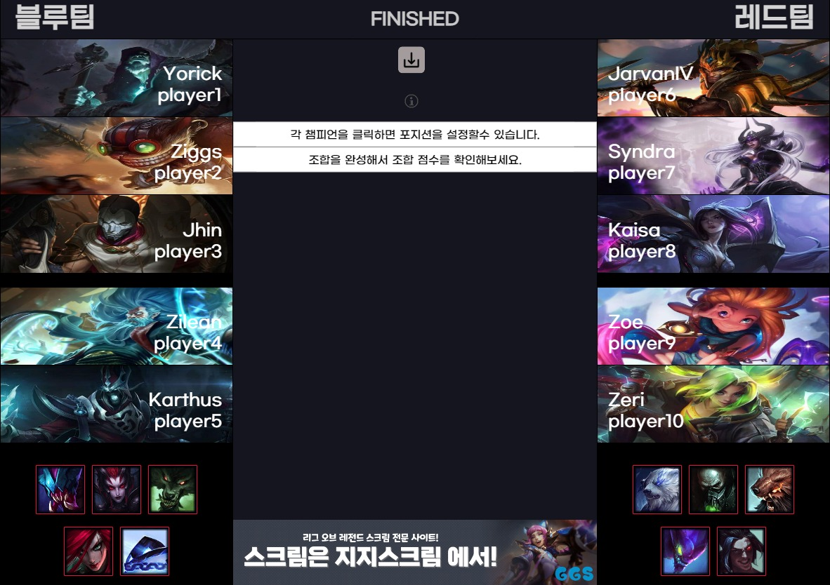 | 경 기 결 과
 | 블루 |  |  | 진영 | 레드
 | AAA |  |  | 팀명 | BBB
 | 0 | 0 | 0 | TOP | 0 | 0 | 0
 | #DIV/0! |  | 챔프명 |  | 챔프명 | #DIV/0!
 | 0 | 0 | 0 | JUNGLE | 0 | 0 | 0
 | #DIV/0! |  | 챔프명 |  | 챔프명 | #DIV/0!
 | 0 | 0 | 0 | MID | 0 | 0 | 0
 | #DIV/0! |  | 챔프명 |  | 챔프명 | #DIV/0!
 | 0 | 0 | 0 | BOT | 0 | 0 | 0
 | #DIV/0! |  | 챔프명 |  | 챔프명 | #DIV/0!
 | 0 | 0 | 0 | SUPPORT | 0 | 0 | 0
 | #DIV/0! |  | 챔프명 |  | 챔프명 | #DIV/0!
 | 드래곤
 | 대지 | 바람 | 화염
 | B | R | B | R | B | R | B
 | 전령 | 바론 | 장로 | 장로/바론 | 전령 | 바론 | 장로
 | 1 | 1 | 1 |  | 1 | 1 | 1

